HR
타이탄 |  |  |  |  |  |  | 직급명 | 이름
팀별 인원 | 인원수 | 8월 입사예정자 | 총합 |  |  |  | 인턴 | 배현서 | 장규빈 | 이병주
경영지원팀 | 5 | 0 | 5 |  |  |  | 사원 | 김율 | 김유경 | 박주연 | 구도희 | 김성수 | 임채희 | 박성호 | 이철진
교육팀 | 10 | 4 | 14 |  |  |  | 주임
콘텐츠팀 | 7 | 1 | 8 |  |  |  | 대리 | 홍의찬 | 김진산 | 김수화 | 이석용 | 주상하 | 고강현 | 김성규 | 우승수 | 오선재
이사 | 1 |  | 1 |  |  |  | 과장
대표 | 1 |  | 1 |  |  |  | 부장 | 김태희 | 박세진
총합 | 24 | 5 | 29 |  |  |  | 이사 | 백승훈
 |  |  |  |  |  |  | 대표 | 오윤록
7월 | 8월 | 9월 | 10월 | 11월 | 12월 | 1월 | 2월 | 3월
24 | 29 | 30 | 31 | 31 | 34 | 36 | 39 | 41

클래스어라운드
1월 | 2월 | 3월 | 4월 | 5월 | 6월 | 7월 | 8월 | 9월 | 10월 | 11월 | 12월
6 | 6 | 12 | 12 | 16 | 18 | 19 | 19 | 26 | 28 | 31 | 31
박세영 | 박세영 | 박세영 | 박세영 | 박세영 | 박세영

임규리 | 임규리 | 임규리 | 임규리 | 임규리 | 임규리

장민용 | 장민용 | 장민용 | 장민용 | 장민용 | 장민용

진종범 | 진종범 | 진종범 | 진종범 | 진종범 | 진종범

최유진 | 최유진 | 최유진 | 최유진 | 최유진 | 최유진

황지유 | 황지유 | 김예지 | 김예지 | 김예지 | 김예지

 |  | 이민정 | 이민정 | 이민정 | 이민정

 |  | 권혁진 | 권혁진 (2개월 인턴) | 권혁진(2개월 인턴) | 구소희

 |  | 구소희 | 구소희 | 구소희 | 최지운

 |  | 최지운 | 최지운 | 최지운 | 김지현

 |  | 이지훈 | 이지훈 (2개월 인턴) | 이지훈(2개월 인턴) | 최정우

 |  | 남민지 | 남민지 (2개월 인턴) | 남민지(2개월 인턴) | 이원철

 |  |  |  | 김지현 | 송지현

 |  |  |  | 최정우 | 이채현

 |  |  |  | 이원철 | 김세림(2개월 인턴)

 |  |  |  | 송지현 | 서현준

 |  |  |  |  | 윤지원

 |  |  |  |  | 송한슬

시스템노바
2 | 2 | 7 | 9 | 10 | 12 | 13 | 14 | 14 | 15 | 15 | 16 | 16 | 17 | 17 | 18 | 18 | 19 | 19 | 20 | 20
4월 | 5월 | 6월 | 7월 | 8월 | 9월 | 10월 | 11월 | 12월 | 1월 | 2월 | 3월 | 4월 | 5월 | 6월 | 7월 | 8월 | 9월 | 10월 | 11월 | 12월
박창욱 | 박창욱 | 박창욱 | 박창욱
천지인 | 천지인 | 천지인 | 천지인
 |  | 권혁진 | 권혁진
 |  | 박신우 | 박신우
 |  | 양찬휘 | 양찬휘
 |  | 이가현 | 이가현
 |  | 황지유 | 황지유
 |  |  | 오후록
 |  |  | 최지운

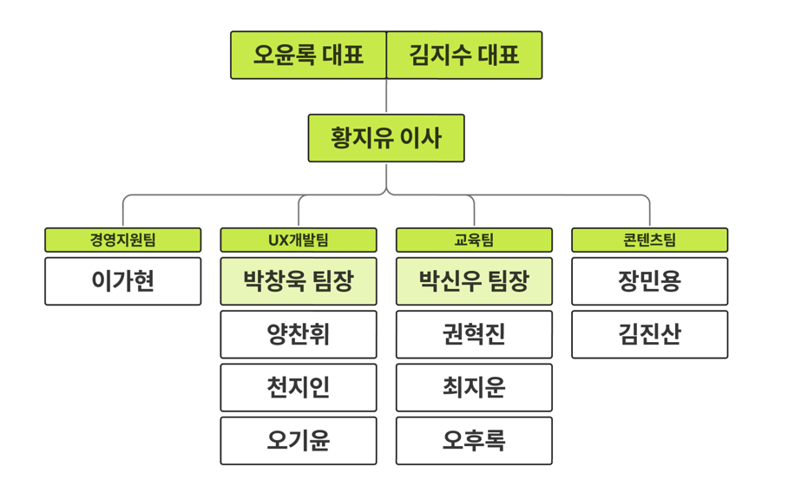

티티에이
2 | 3 | 3 | 3 | 5 | 6 | 8 | 9 | 11 | 12 | 14 | 15 | 17 | 18 | 20 | 21 | 23 | 24 | 26 | 27 | 29 | 30
3월 | 4월 | 5월 | 6월 | 7월 | 8월 | 9월 | 10월 | 11월 | 12월 | 1월 | 2월 | 3월 | 4월 | 5월 | 6월 | 7월 | 8월 | 9월 | 10월 | 11월 | 12월
 | 정준호 | 정준호 | 정준호
양승주 | 양승주 | 양승주 | 양승주
이진우 | 이진우 | 이진우 | 이진우

